Extended data Fig 3
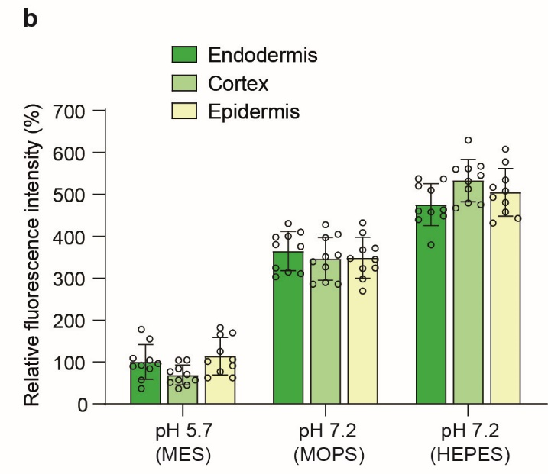
DII-VENUS fluorescence under high pH treatment | Endodermis |  |  |  | Cortex |  |  | Epidermis
Relative fluorescence intensity of DII-VENUS (%) | pH 5.7 | pH 7.2 M | pH 7.2 H |  | pH 5.7 | pH 7.2 M | pH 7.2 H | pH 5.7 | pH 7.2 M | pH 7.2 H
 | 154.94 | 430.17 | 537.21 |  | 83.59 | 396.53 | 512.74 | 62.18 | 408.77 | 534.15
 | 177.37 | 399.59 | 379.20 |  | 44.85 | 427.12 | 479.10 | 90.72 | 432.21 | 431.19
 | 103.98 | 310.91 | 439.35 |  | 70.34 | 354.74 | 566.77 | 125.38 | 324.16 | 507.65
 | 36.70 | 375.13 | 462.79 |  | 104.99 | 404.69 | 475.03 | 169.22 | 366.97 | 607.54
 | 57.08 | 409.79 | 459.73 |  | 57.08 | 285.42 | 559.63 | 106.01 | 297.66 | 442.41
 | 89.70 | 302.75 | 536.19 |  | 103.98 | 289.50 | 628.95 | 165.14 | 344.55 | 516.82
 | 109.07 | 324.16 | 457.70 |  | 76.45 | 326.20 | 531.09 | 181.45 | 323.14 | 457.70
 | 91.74 | 380.22 | 519.88 |  | 36.70 | 285.42 | 560.65 | 62.18 | 371.05 | 492.35
 | 95.82 | 397.55 | 448.52 |  | 57.08 | 339.45 | 545.36 | 76.45 | 269.11 | 576.96
 | 83.59 | 313.97 | 509.68 |  | 50.97 | 350.66 | 466.87 | 100.92 | 346.59 | 480.12

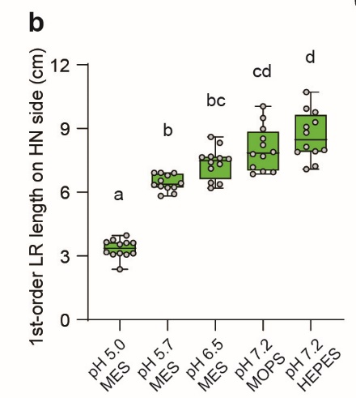
Lateral root traits under pH gradient
1-order LR length (cm) | pH 5,0 MES | pH 5,7 MES | pH 6,5 MES | pH 7,2 MOPS | pH 7,2 HEPES
 | 3.54 | 6.24 | 7.60 | 8.22 | 10.72
 | 3.08 | 6.92 | 7.57 | 9.49 | 8.80
 | 3.96 | 6.43 | 7.32 | 10.05 | 7.93
 | 3.62 | 6.91 | 7.12 | 7.18 | 9.29
 | 3.76 | 5.82 | 7.41 | 6.94 | 8.14
 | 3.13 | 6.28 | 6.37 | 6.86 | 7.99
 | 3.64 | 6.91 | 8.61 | 7.69 | 9.94
 | 2.37 | 6.35 | 6.44 | 8.97 | 7.09
 | 3.12 | 6.22 | 7.68 | 7.79 | 7.22
 | 3.62 | 6.54 | 6.19 | 8.52 | 9.76
 | 3.07 | 5.92 | 8.32 | 7.90 | 9.07
 | 3.18 | 6.80 | 7.65 | 6.98 | 7.89

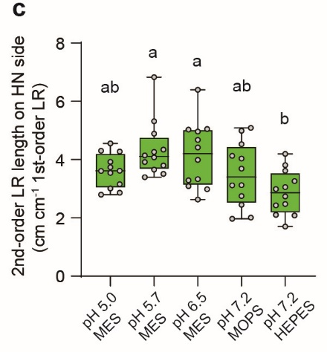
2-order LR length (cm cm-1 1-order LR) | pH 5,0 MES | pH 5,7 MES | pH 6,5 MES | pH 7,2 MOPS | pH 7,2 HEPES
 | 2.80 | 3.66 | 5.05 | 4.04 | 4.19
 | 3.92 | 4.89 | 3.99 | 4.53 | 2.08
 | 4.28 | 4.07 | 4.96 | 3.12 | 2.99
 | 3.62 | 3.51 | 2.98 | 4.99 | 2.74
 | 3.16 | 6.83 | 2.63 | 2.01 | 1.70
 | 2.87 | 3.39 | 3.09 | 3.69 | 2.11
 | 4.30 | 5.32 | 6.39 | 3.12 | 3.26
 | 3.73 | 4.27 | 3.29 | 2.75 | 2.43
 | 3.01 | 4.34 | 4.68 | 4.13 | 3.06
 | 3.61 | 4.14 | 3.33 | 1.97 | 3.81
 | 3.55 | 3.92 | 4.42 | 5.09 | 2.48
 | 4.56 | 3.80 | 5.03 | 2.45 | 3.62

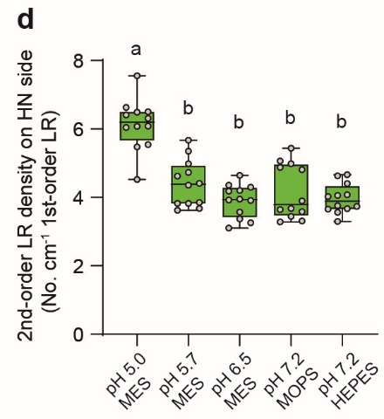
2-order LR density (No. cm-1 1-order LR) | pH 5,0 MES | pH 5,7 MES | pH 6,5 MES | pH 7,2 MOPS | pH 7,2 HEPES
 | 6.49 | 3.85 | 3.95 | 4.99 | 4.67
 | 6.50 | 4.63 | 3.57 | 3.90 | 3.29
 | 6.31 | 4.36 | 4.64 | 3.58 | 3.66
 | 6.08 | 3.62 | 3.37 | 5.43 | 4.63
 | 4.53 | 5.67 | 3.10 | 3.31 | 3.56
 | 6.08 | 3.82 | 3.92 | 4.81 | 3.76
 | 6.04 | 5.35 | 4.30 | 3.64 | 4.02
 | 5.48 | 4.41 | 3.26 | 3.68 | 3.67
 | 6.41 | 4.98 | 3.91 | 4.88 | 3.74
 | 6.63 | 3.82 | 4.36 | 3.29 | 4.40
 | 5.54 | 4.73 | 4.21 | 5.06 | 4.08
 | 7.55 | 3.68 | 4.18 | 3.44 | 4.05

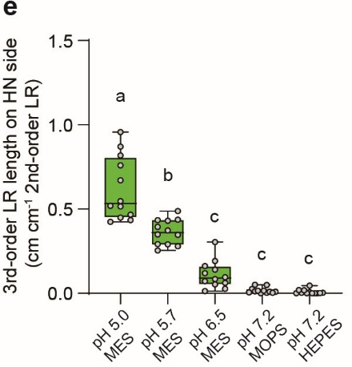
3-order LR length (cm cm-1 2-order LR) | pH 5,0 MES | pH 5,7 MES | pH 6,5 MES | pH 7,2 MOPS | pH 7,2 HEPES
 | 0.47 | 0.35 | 0.19 | 0.00 | 0.01
 | 0.43 | 0.43 | 0.06 | 0.01 | 0.00
 | 0.82 | 0.44 | 0.14 | 0.05 | 0.00
 | 0.52 | 0.37 | 0.05 | 0.03 | 0.00
 | 0.76 | 0.49 | 0.01 | 0.00 | 0.00
 | 0.52 | 0.29 | 0.03 | 0.01 | 0.00
 | 0.55 | 0.35 | 0.16 | 0.05 | 0.00
 | 0.87 | 0.25 | 0.08 | 0.01 | 0.02
 | 0.67 | 0.43 | 0.12 | 0.02 | 0.05
 | 0.42 | 0.39 | 0.30 | 0.01 | 0.02
 | 0.96 | 0.28 | 0.07 | 0.02 | 0.00
 | 0.45 | 0.29 | 0.10 | 0.00 | 0.00

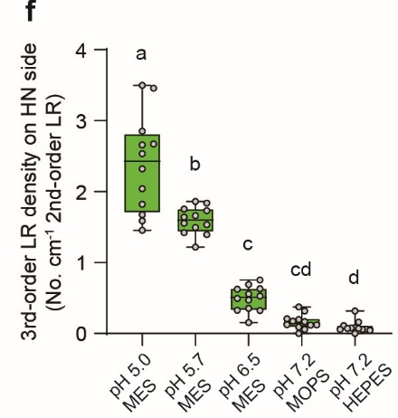
3-order LR density (No. cm-1 2-order LR) | pH 5,0 MES | pH 5,7 MES | pH 6,5 MES | pH 7,2 MOPS | pH 7,2 HEPES
 | 2.32 | 1.53 | 0.76 | 0.09 | 0.11
 | 1.82 | 1.86 | 0.53 | 0.21 | 0.00
 | 2.54 | 1.76 | 0.50 | 0.32 | 0.08
 | 2.67 | 1.73 | 0.33 | 0.17 | 0.08
 | 3.46 | 1.84 | 0.15 | 0.00 | 0.07
 | 1.68 | 1.64 | 0.36 | 0.20 | 0.06
 | 2.04 | 1.50 | 0.69 | 0.38 | 0.06
 | 3.50 | 1.22 | 0.47 | 0.12 | 0.06
 | 2.66 | 1.56 | 0.56 | 0.12 | 0.32
 | 1.45 | 1.66 | 0.63 | 0.12 | 0.16
 | 2.85 | 1.42 | 0.33 | 0.17 | 0.04
 | 1.59 | 1.40 | 0.62 | 0.06 | 0.07

